Regras-PontosNaoAjustados
REGRAS DE CÁLCULO DOS PONTOS DE CASO DE USO NÃO AJUSTADOS (UUCP - UNAJUSTED USE CASE POINTS)

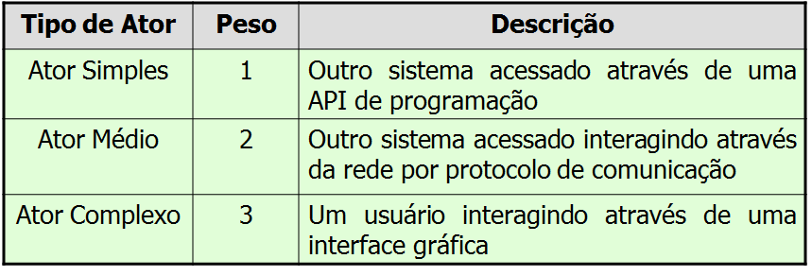
CLASSIFICAÇÃO DE PESOS DE CASOS DE USO |  |  | CLASSIFICAÇÃO DO PESO DOS ATORES

EXEMPLO DE CÁLCULO DO PESO DOS CASOS DE USO TOTAIS DO PROJETO |  |  | EXEMPLO DE CÁLCULO DO PESO DOS ATORES DOS CASOS DE USO TOTAIS DO PROJETO

CÁLCULO DOS CASOS DE USO NÃO AJUSTADOS: | UUCP = UAW + UUCW
EXEMPLO DO CÁLCULO DOS CASOS DE USO NÃO AJUSTADOS: |  | UUCP = 12 + 210 = 222

Regras-AjusteComlexSW
APURAÇÃO E APLICAÇÃO DE AJUSTE TÉCNICO DE PROJETO, POR FATORES NÃO FUNCIONAIS DO SOFTWARE – Technical Complecity Factor (TCF)

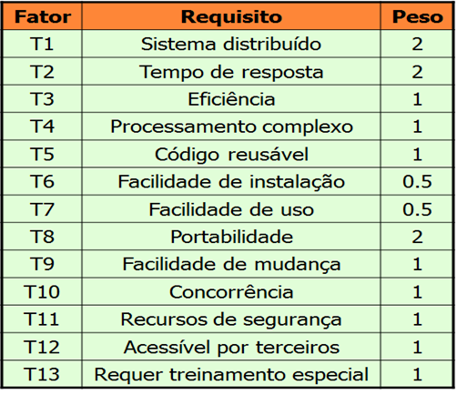
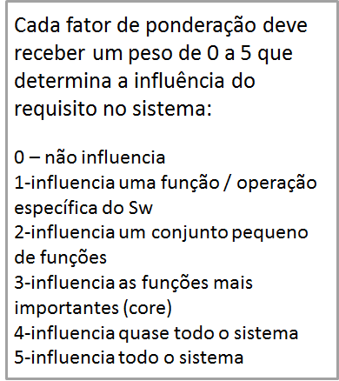
PESO PADRÃO DOS FATORES DE AJUSTE PARA CÁLCULO DO TCF | EXEMPLO DE PONDERAÇÃO DOS FATORES DE INFLUÊNCIA
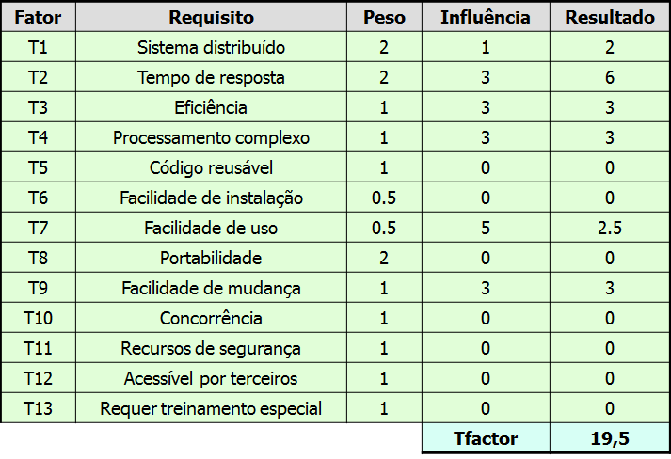

QUANTO MAIOR A PONTUAÇÃO, MAIOR ADIFICULDADE PARA O PROJETO DE SOFTWARE
TCF = 0.6 + (0.01 X Tfactor)

Regras-AjusteComplexProcesso
APURAÇÃO E APLICAÇÃO DE AJUSTE TÉCNICO DE PROCESSO DE SOFTWARE (ECF - ENVIRONMENTAL COMPLEXITY FACTOR)

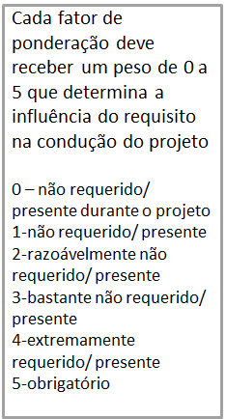
PESO PADRÃO DOS FATORES DE AJUSTE PARA CÁLCULO DO ECF | EXEMPLO DE PONDERAÇÃO DOS FATORES DE INFLUÊNCIA
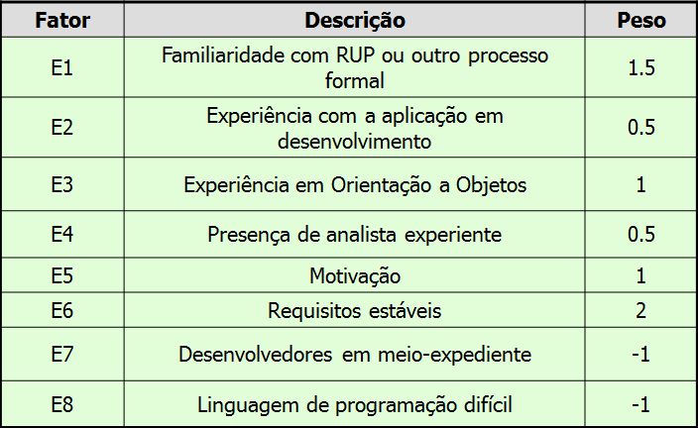
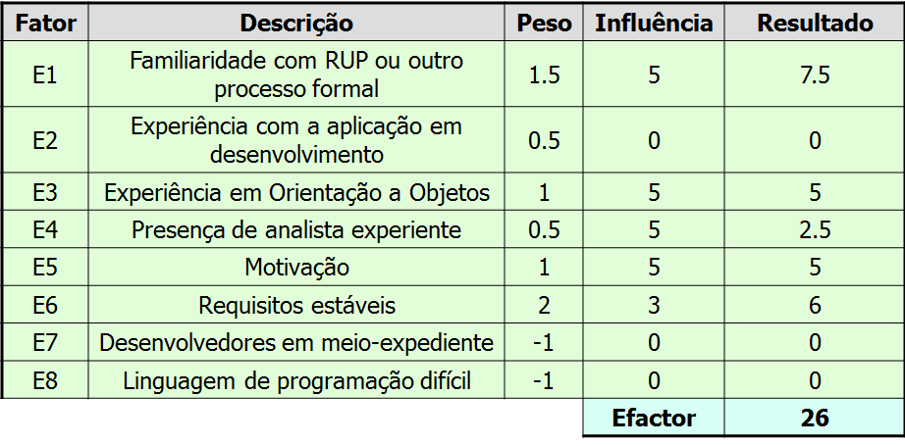

QUANTO MAIOR A PONTUAÇÃO, MAIOR ADIFICULDADE PARA O PROJETO DE SOFTWARE
ECF = 1.4 + (-0.03 x Efactor)

